ANEXO 2
Anexo 27. Presentación cotización prácticas comerciales PROYECTO CONSERVACIÓN DE BOSQUES Y SOSTENIBILIDAD EN EL CORAZÓN DE LA AMAZONIA SEGUNDA FINANCIACION ADICIONAL (FA2)
Los abajo firmantes aceptamos en su totalidad los Términos y Condiciones Generales de Patrimonio Natural y por la presente nos ofrecemos a suministrar los elementos que se enumeran a continuación, de conformidad con las especificaciones y requisitos de la SOLICITUD DE COTIZACIÓN GEFII-CA-SCPC 002 DE 2025 cuyo objeto es "Suministro e instalación del servicio de amojonamiento para la delimitación física del Parque Natural Regional Miraflores y Picachos, en el departamento del Caquetá."
ITEM | DESCRIPCIÓN/ ESPECIFICACION MINIMA SOLICITADA DE BIENES | UNIDAD DE MEDIDA | CANTIDAD | Vr Unitario (indicar valor en cada item ofertado) | VALOR TOTAL
1 | 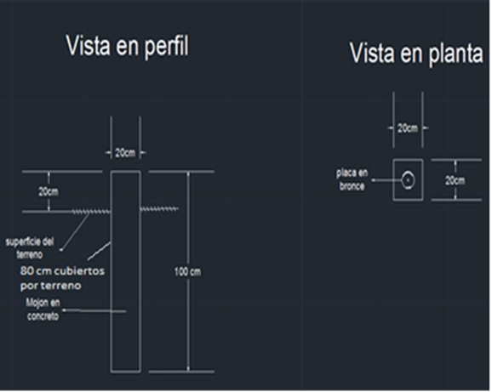 MOJÓN EN CONCRETO: Dimensiones: 100 cm de largo (80 cm cubiertos por terreno y 20 cm sobresaliendo del terreno. Ilustración 1) y 20 cm x 20 cm de diámetro. Ilustración 1. Dimensiones mojón en concreto. Fuente: PNN de Colombia | Unidad | 6 | $ 0 | $ 0
 | Materiales mojón de concreto: Concreto (grava, arena, cemento y agua). Cuatro tablas que ayudarán como formaleta (para la sección sobresaliente del terreno) de 20 cm de lado x 20 cm de ancho x 1 cm de grosor. Placa: Placa en bronce, con medidas de 8 cm de diámetro y 10 cm de altura (Ilustración 2), marcada en el centro ( Ilustración 3) según nomenclatura del AP PNR Miraflores y Picachos con la siguiente información: • Título: PNR MIRAFLORES Y PICACHOS - AFA (AMCOP, ACOMFLOPAD, SANTANA RAMOS) según la zona. • Logotipo: CORPOAMAZONIA • Información adicional: Coordenadas geográficas del mojón y año. • Instrucciones o advertencias: Prohibición de caza y restricción de acceso.
 | 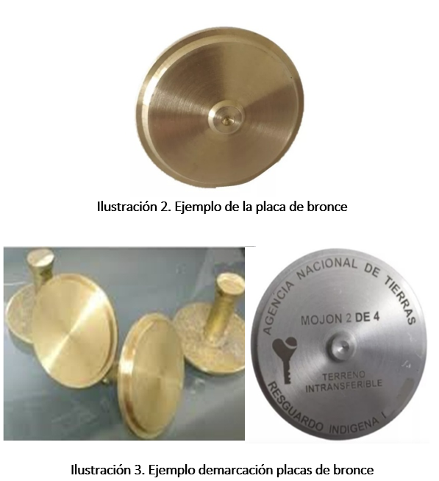
2 | MOJÓN EN PILASTRA: Dimensiones del encofrado área superior 0,35 m2, base 0,50 m2, por 0,60 m2 de altura (ver Ilustración 4). | Unidad | 3 | $ 0 | $ 0

 | Dimensiones de excavación: 1 m de profundidad x 0,50 m de ancho x 0,50 m de largo. Utilizar el rotomartillo para realizar una perforación en el centro de la excavación de 0,38 m usando una broca de 22” x ½”, insertando la varilla de acero de 2 m de largo, al enterrar la varilla esta debe entrar 0,38 m, por debajo de los 1,60 metros y al final debe sobresalir 0.02 m de la superficie del encofrado. Colocando la canasta de refuerzo dentro de la excavación. Colocar el encofrado asegurando que la distancia de recubrimiento de concreto sea de 4 cm, recordando realizar el aplome con el objeto de garantizar la verticalidad de la pilastra. (ver Ilustración 5)

 | Dimensiones para franjas: de color naranja y blanco intercaladas con un ancho de 20 cm, Ilustración 6

 | Placa de aluminio: Las placas son rectangulares, fabricadas en aluminio de 3“ de largo x 2” de ancho. Deben tener dos aletas o extremidades de 1 ½” las cuales deben ir hincadas al cemento (7). La placa debe estar ubicada en el extremo sureste del mojón y orientada hacia el norte. La nomenclatura correspondiente es expedida por el GIT Geodesia. para su diligenciamiento dirigirse al manual de procedimientos, georreferenciación de puntos materializados (5.2.2. De la Clasificación de los puntos de Control geodésico, Nomenclatura), debidamente marcada según nomenclatura del AP con la siguiente información: • Título: PNR MIRAFLORES Y PICACHOS - LIMITE ÁREA PROTEGIDA CON EL ÁREA CON FUNCIÓN AMORTIGUADORA (AMCOP, ACOMFLOPAD, SANTANA RAMOS) según la zona. • Logotipo: CORPOAMAZONIA • Información adicional: Coordenadas geográficas del mojón y año • Instrucciones o advertencias: Prohibición de caza y restricción de acceso.

 | Nota: para marcar la placa, se recomienda utilizar un yunque como apoyo en la parte inferior de la placa (Ilustración 8).

SUBTOTAL |  |  |  |  | $ 0
IVA - No aplica |  |  |  |  | $ 0
VALOR TOTAL COTIZACION |  |  |  |  | $ 0
Declaración de Mantenimiento de la Cotización: Aceptamos que seremos declarados automáticamente inelegibles para participar en cualquier proceso con el Comprador por un período de 1 año a partir de la fecha de notificación del incumplimiento: (a) si retiramos nuestra cotización durante el período de la validez de la cotización especificado en este anexo. (b) si una vez que el Comprador nos ha notificado de la aceptación de nuestra cotización dentro del período de su validez, no firmamos o nos negamos a firmar el Contrato. Cumplimiento de las Condiciones Adicionales: Se entrega junto con la cotizacion los soportes que garantizan el cumplimiento de las condiciones adicionales detalladas en la Solicitud de Cotizacion.

 | _____________________________________________________________________________________ Firma [nombre y cargo ] Nit: [número ] Debidamente autorizado para firmar la cotización por y en nombre de [indicar nombre completo del oferente] El día [día] del mes [mes] de [año]. [indicar fecha de firma de la oferta] Dirección: [indicar dirección y ciudad] Teléfono y fax: [indicar número e indicativo de larga distancia] Correo electrónico: [indicar] Validez de la Cotización: [indicar] Plazo de entrega: [indicar]

